กำหนดการ
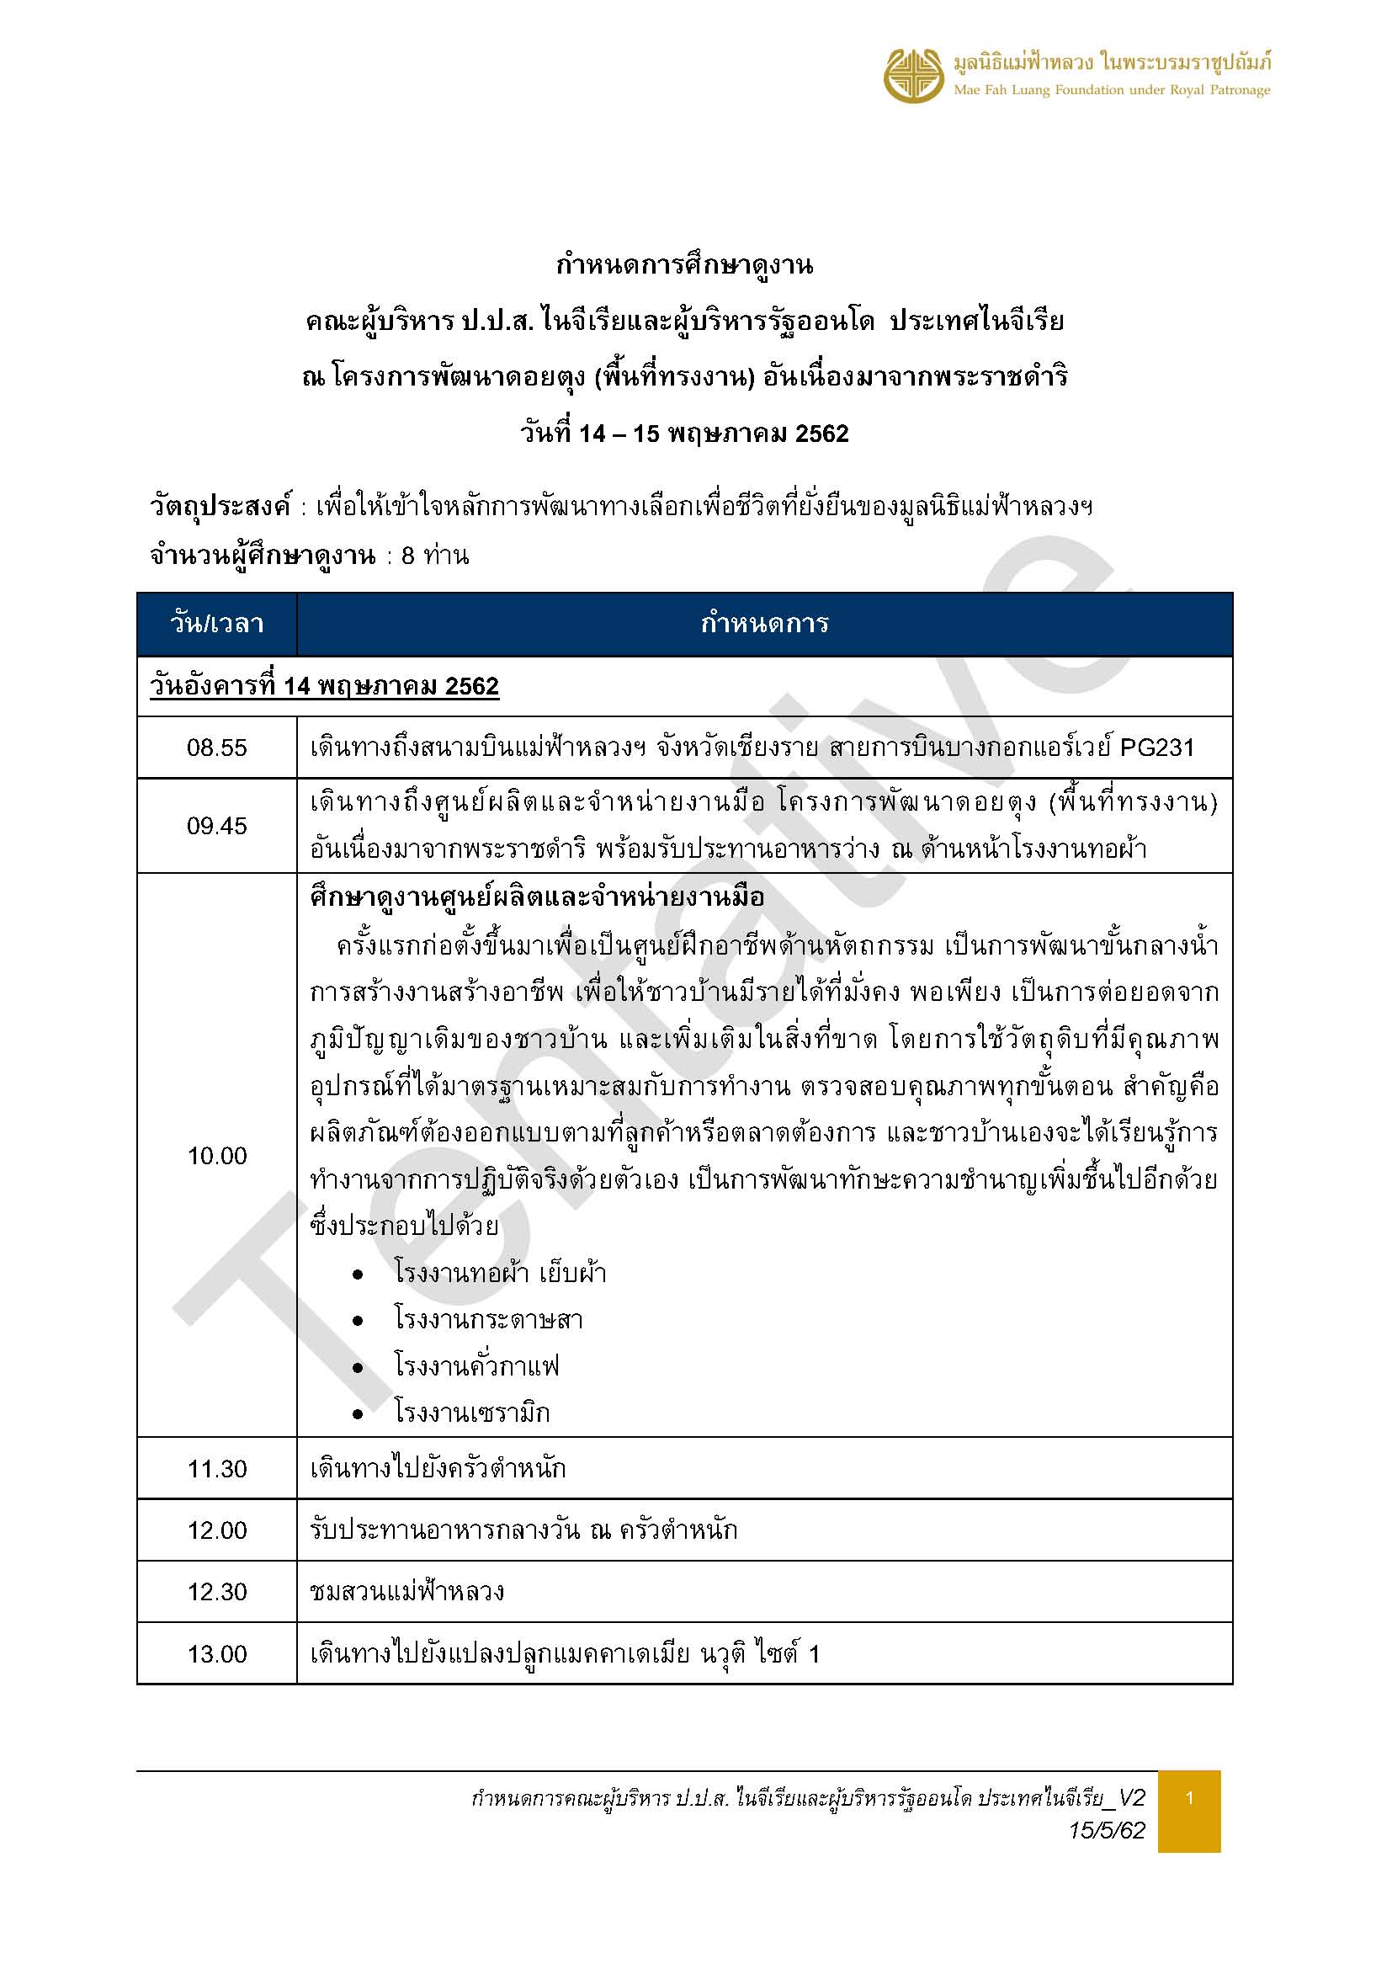

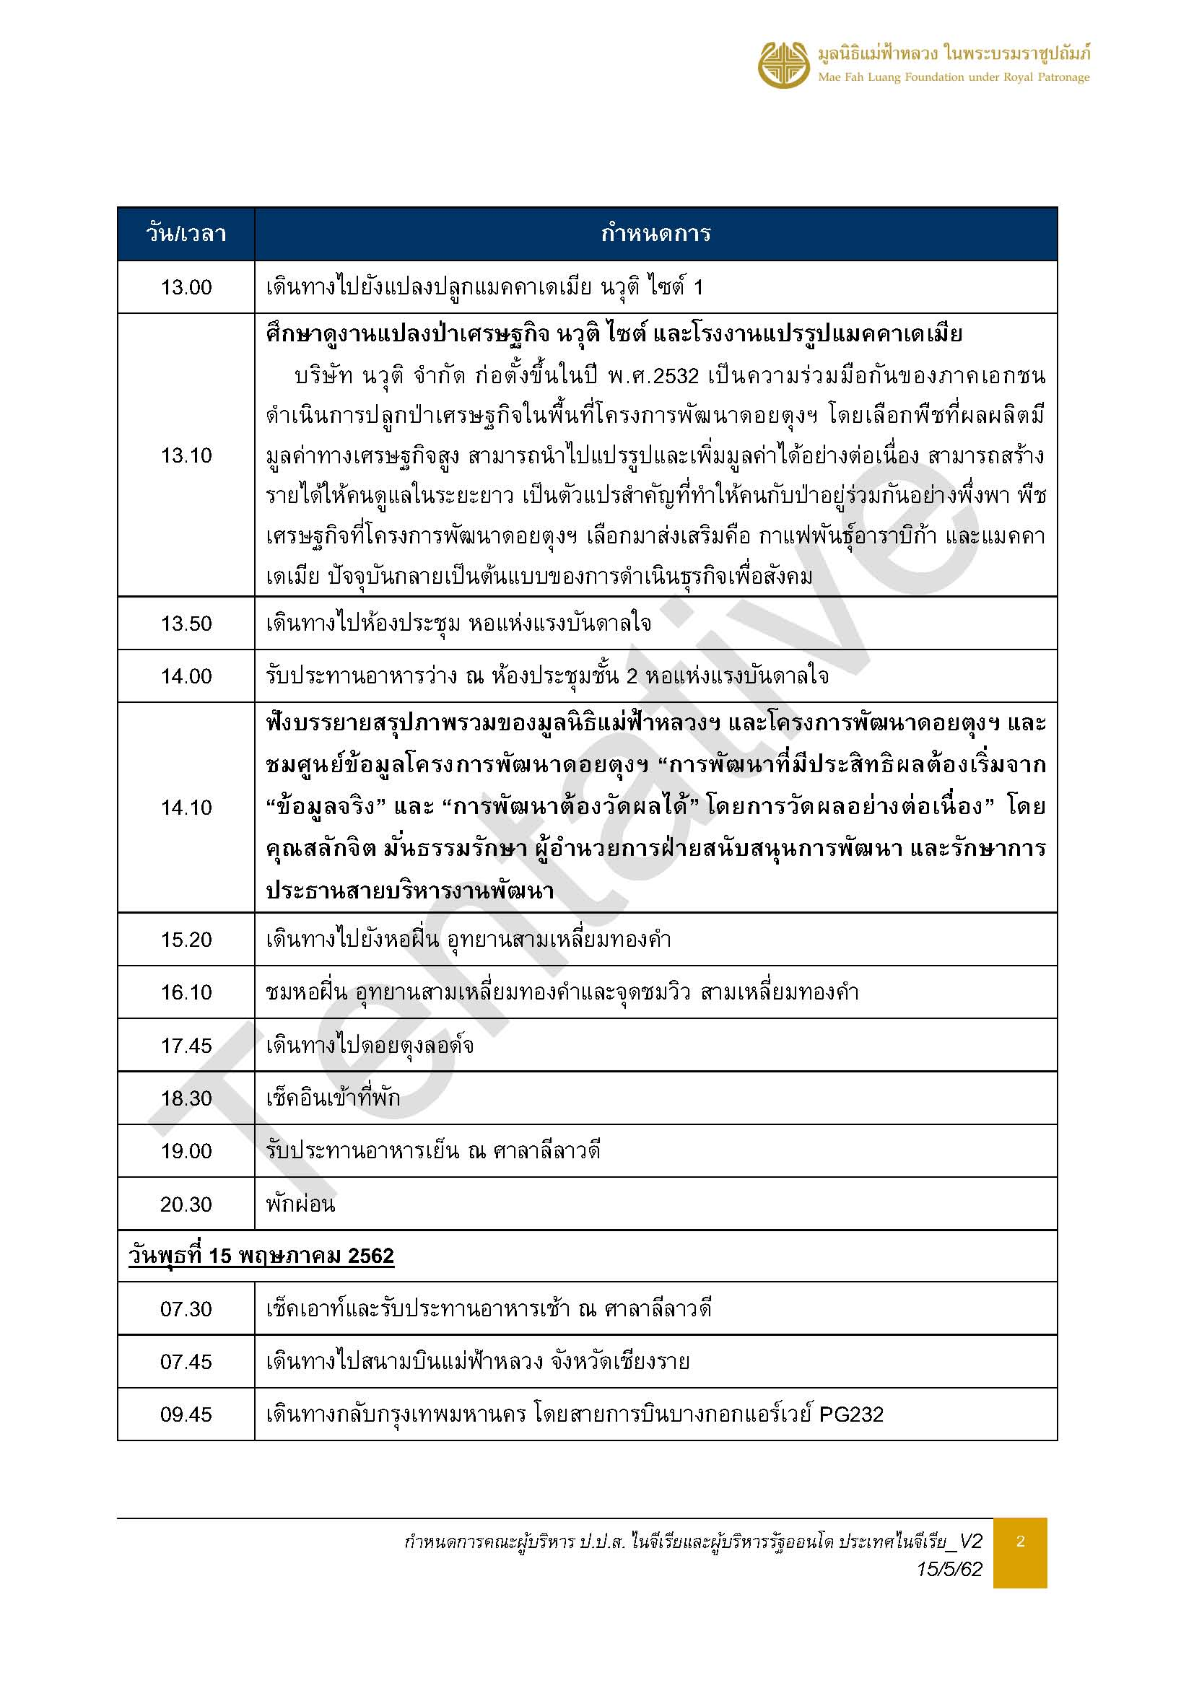

รายการอาหาร
ข้อมูล ณ วันที่ 16 พ.ค.62
รายการอาหาร
คณะผู้บริหาร ป.ป.ส.ไนจีเรียและผู้บริหารรัฐออนโด ประเทศไนจีเรีย
วันที่ 14 - 15 พฤษภาคม 2562
ค่าใช้จ่ายรหัสลงงาน 912-B62125
ข้อจำกัดอาหาร : งดเว้นหมู อาหารรสเผ็ด
อาหารเช้า | อาหารว่าง (เช้า) | อาหารกลางวัน | อาหารว่าง (บ่าย) | อาหารค่ำ
วันอังคารที่ 14 พฤษภาคม 2562
 | เวลา 10.00 น. หน้าโรงงานทอผ้า | เวลา 12.30 น. ครัวตำหนัก | เวลา 14.45 น. ห้องประชุมชั้น 2 หอแห่งฯ | เวลา 18.30 น. ศาลาลีลาวดี
 | ราคา 120 บาท/ท่าน | ราคา 350 บาท/ท่าน | ราคา 120 บาท/ท่าน | ราคา 350 บาท/ท่าน
 | จำนวน 15 ท่าน | จำนวน 13 ท่าน | จำนวน 15 ท่าน | จำนวน 12 ท่าน
 | แซนวิสทูน่า | ข้าวซอยฮ่อเนื้อ | ปอเปี้ยะไส้ผัก | ซุปเนื้อน่องลาย
 | บราวนี่แมคคาเดเมีย | ไก่ผัดแมคคาเดเมีย | ขนมปังหน้าไก่ | ฮังเลเนื้อ
 | เครื่องดื่มเย็น : น้ำมะขาม น้ำมะตูม กระเจี๊ยบ | ผัดบล็อคโคลี่เห็ดหอมกุ้ง | เครื่องดื่มเย็น : น้ำอัญชันมะนาว + น้ำผึ้ง | เห็ดหอมอบชีอิ้วกระเทียมโทน
 | เครื่องดื่มร้อน : ชาเย็น กาแฟเย็น | ปลาทอดตะไคร้กรอบ | เครื่องดื่มร้อน : ชาเย็น กาแฟเย็น | สลัดผักสดโรยแมคคาเดเมีย
 |  | ลำใยต้มน้ำตาล |  | ปีกไก่ทอด
 |  | ข้าวสวย |  | ข้าวสวย
 |  | ผลไม้ : เงาะ/มะม่วงสุก |  | ผลไม้รวม
 |  | น้ำเปล่า |  | น้ำเปล่า
อาหารเช้า | อาหารว่าง (เช้า) | อาหารกลางวัน | อาหารว่าง (บ่าย) | อาหารค่ำ
เวลา 06.30 น. ศาลาลีลาวดี
ราคารวมที่พัก
จำนวน 14 ท่าน
ข้าวต้มขาว / ข้าวสวย
ต้มจับฉ่ายไก่
ยำกุนเชียง (ไก่)
ผัดคะน้าปลาเค็ม
A B F (ไข่ออมเลต)
กาแฟร้อน / ชาร้อน
มะละกอสุก

